信用交易
融资融券市场交易数据统计（20221011）

标的证券 | 融资融券余额（亿元） | 融资余额（亿元） | 融券余额（亿元） | 融资买入额（亿元） | 融资融券规模变化（亿元） | 融资余额增幅(‰) | 融券余额增幅(%)
统计数据 | 15,370.51 | 14,434.30 | 936.21 | 304.92 | 3.88 | -0.57 | 1.31
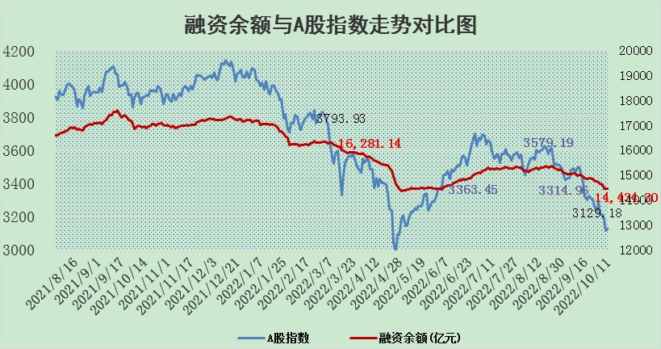

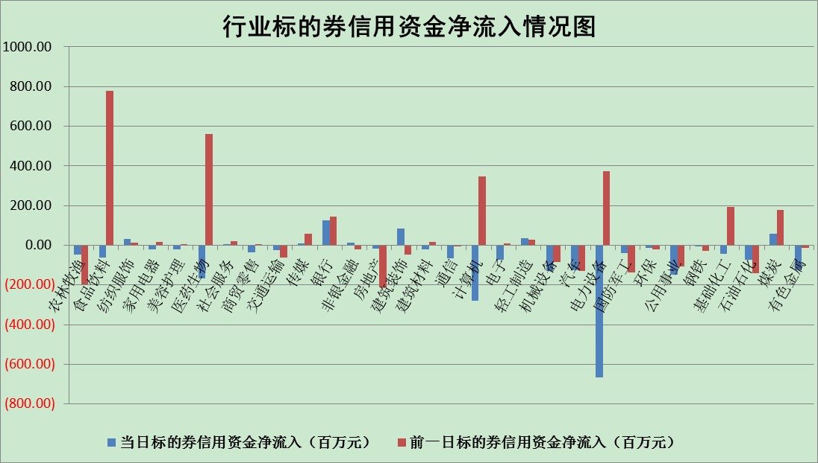

标的基金代码 | 标的基金简称 | 融资余额/市值(%) | 融资余额增幅(%) | 融资买入额/成交金额(%) | （融资余额净增额-融券余额净增额）/市值(‱) | 融券余额降幅(%) | ABS[（融资余额净增额-融券余额净增额）/市值净增额-1](%)
159902 | 华夏中小板ETF | 2.22 | 3.80 | 0.59 | 2.65 | -9.42 | 91.99
159915 | 易方达创业板ETF | 2.75 | -4.05 | 10315102.94 | -10.24 | 2.87 | 108.63
159919 | 嘉实沪深300ETF | 5.56 | -0.20 | 1.49 | -1.49 | -5.79 | 114.12
159920 | 华夏恒生ETF | 96.48 | -0.36 | 2.93 | -34.64 | -5.70 | 51.30
159922 | 嘉实中证500ETF | 0.38 | -1.32 | 11.18 | -1.80 | -0.22 | 102.48
159925 | 南方沪深300ETF | 0.03 | 39.99 | 0.06 | 0.87 | 0.00 | 84.01
159928 | 消费ETF | 0.92 | -0.85 | 3.33 | -0.72 | 0.92 | 103.63
159934 | 易方达黄金ETF | 427.72 | 0.00 | 30.03 | -0.74 | 0.00 | 96.50
159939 | 全指信息技术ETF | 1.29 | 15.60 | 91.38 | 18.14 | 93.09 | 133.22
159940 | 全指金融地产ETF | 0.42 | 0.79 | 0.02 | 0.33 | 0.00 | 100.94
159995 | 半导体芯片ETF | 2.34 | 1.31 | 202.34 | 2.32 | -6.06 | 101.80
159997 | 天弘中证电子ETF | 2.85 | 0.40 | 13.12 | 1.15 | 0.38 | 103.04
159998 | 天弘中证计算机主题ETF | 0.17 | 13.54 | 0.04 | 1.97 | 0.00 | 100.00
510050 | 华夏上证50ETF | 9.45 | -0.01 | 148.24 | -0.42 | -8.05 | 100.78
510180 | 华安上证180ETF | 0.53 | -0.13 | 0.43 | -0.34 | -64.80 | 98.87
510880 | 华泰柏瑞红利ETF | 0.20 | 1.56 | 0.54 | 0.73 | 12.44 | 102.38
510900 | 易方达恒生H股ETF | 157.16 | -0.34 | 6.43 | -54.26 | 0.00 | 35.61
511010 | 5年期国债ETF | 0.00 | 0.00 | 0.00 | 0.00 | 0.00 | 100.00
511380 | 可转债及可交换债券ETF | 25.38 | -1.56 | 1.09 | -40.15 | 0.00 | 139.00
512000 | 全指证券ETF | 7.86 | -0.50 | 25.14 | -6.84 | -8.98 | 108.81
512010 | 沪深300医药卫生ETF | 5.80 | 0.22 | 29.44 | 1.31 | 0.08 | 112.45
512070 | 沪深300非银ETF | 2.81 | 1.28 | 13.14 | 3.61 | 0.47 | 94.24
512400 | 南方中证申万有色金属ETF | 1.40 | 6.62 | 1.34 | 7.51 | -1.86 | 85.59
512580 | 广发中证环保产业ETF | 0.77 | 8.22 | 0.41 | 4.90 | -2.09 | 96.67
512660 | 国泰中证军工ETF | 3.28 | -0.88 | 20.91 | -4.11 | -2.01 | 201.48
512800 | 华宝中证银行ETF | 12.83 | 0.43 | 2.18 | 27.56 | 82.40 | 3097.01
512980 | 广发中证传媒ETF | 2.33 | 2.29 | 89.45 | 5.21 | 0.19 | 114.68
515030 | 华夏中证新能源汽车ETF | 1.79 | 1.36 | 22.54 | 6.20 | 29.06 | 97.59
515050 | 华夏中证5G通信主题ETF | 2.09 | -1.27 | 45.18 | -2.70 | -0.28 | 105.20
515070 | 华夏中证人工智能ETF | 2.03 | -0.59 | 0.08 | -1.21 | 0.00 | 106.13
标的股票比较指标 |  | 融资余额/流通A股市值(%) | 融资余额增幅(%) | 融资买入额/成交金额(%) | （融资余额净增额-融券余额净增额）/流通A股市值(‱) | 融券余额降幅(%) | ABS[（融资余额净增额-融券余额净增额）/流通A股市值净增额-1](%)
前十名标的个股 |  | 众应互联 | 千禾味业 | 安徽合力 | 莱茵生物 | 瑞茂通 | 莱茵生物
 |  | 数知科技 | 安集科技 | 百奥泰-U | 中颖电子 | 世嘉科技 | 锋尚文化
 |  | 丹邦科技 | 万润股份 | 七匹狼 | 劲嘉股份 | 四川成渝 | 贵州轮胎
 |  | 易见股份 | 中颖电子 | 京东方A | 榕基软件 | 广日股份 | 万孚生物
 |  | 聚龙股份 | 中润资源 | 厦门空港 | 力生制药 | 申华控股 | 航天科技
 |  | 绿庭投资 | 北方华创 | 包钢股份 | 雅克科技 | 美邦服饰 | 日月明
 |  | 西水股份 | 益生股份 | 路德环境 | 科翔股份 | 兆日科技 | 九芝堂
 |  | 仁东控股 | 大同煤业 | 莱宝高科 | 云海金属 | 凯龙股份 | 申通快递
 |  | 数码科技 | 华电国际 | 中颖电子 | 盛路通信 | 三川智慧 | 超图软件
 |  | 全柴动力 | 合盛硅业 | 东来技术 | 四川九洲 | 时代出版 | 青青稞酒
后十名标的个股 |  | 广田集团 | 翔丰华 | 剑桥科技 | 翔丰华 | 苏州科达 | 熊猫乳品
 |  | 延安必康 | 赛轮轮胎 | 东风股份 | 西藏天路 | 报喜鸟 | 金龙汽车
 |  | 曙光股份 | 海油发展 | 广田集团 | 我爱我家 | 江苏吴中 | 顺鑫农业
 |  | 龙净环保 | 我爱我家 | 延安必康 | 卫士通 | 首航高科 | 宏大爆破
 |  | 中嘉博创 | 智慧能源 | 曙光股份 | 天邦股份 | 华夏幸福 | 天康生物
 |  | 泰禾集团 | 西藏天路 | 龙净环保 | 黄河旋风 | 青松建化 | 长沙银行
 |  | 苏宁易购 | 江丰电子 | 中嘉博创 | 联创光电 | 博瑞传播 | 光电股份
 |  | 中信国安 | 天邦股份 | 泰禾集团 | 智慧能源 | 西部黄金 | 仙坛股份
 |  | 台海核电 | 天房发展 | 苏宁易购 | 兆易创新 | 上海九百 | 容大感光
 |  | 当代文体 | 石头科技 | 中信国安 | 亿晶光电 | 千禾味业 | 视觉中国
说明：1.以上普通交易数据和信用交易数据皆以交易日收盘后数据为基准；2.上述标的证券总数据只计算标的证券市场总数据，不包括从标的证券中调出去标的证券数据，所以与交易所公布的总值略有不同； 3.上述行业采用申万一级行业分类；4.以上标的基金和标的个股中比较的6个指标值中：前5个（从左至右）为正向指标，值越大排名越靠前；第6个为逆向指标，值越小，排名越靠前；5.第6个指标中ABS[]表示求绝对值，其主要用于考量信用资金相对净流入对股价相对净变化的贡献程度；6.数据来源：wind，交易所。

